Sheet1
西部调度台日运行方案
日期：2026年4月30日 后端调度员：刘麦伦
一、当日运行思路
1.当前调整背景、目标：西部管道各管线管存处于目标管存上下浮动，压力适中。 2.运行问题、瓶颈：兰州站压力较低，河口站机组运行工况较差，为消减风险，导通兰银线6#阀室，停河口站机组，开古河转供提高兰州站压力。 3.压缩机组配置：西一线：轮（1）孔（1）四（0）鄯（0）哈（1）雅（0）红（0）柳（1）玉（0）酒（0）山（0）金（0）古（0）；西二三四线：霍(3)精(3)乌苏(3)玛(3)乌鲁(0)连(3)了(0)烟(3)红(3)瓜(0)嘉(0)张(4)永(0)古(3)；涩兰长：涩（2）羊（2）乌（1）湖（0）河（0） 4.作业：无

二、上下载计划 |  | 上载变化量-998 |  |  |  |  |  |  |  |  |  | 下载变化量186
上载站场 | 总 | 霍尔果斯 | 轮南 （总） | 塔里木油田 | 西北油田 | 庆华 | 新天 | 青海 | 长宁靖边 | 呼图壁 （采） | 温吉桑 （采） | 管线下载 | 总 | 西一线 | 西二线 | 西三线 | 兰银线 | 涩宁兰 | 长宁线
今日日指定 | 27261 | 12600 | 5791 | 5400 | 380 | 0 | 0 | 940 | 0 | 150 | 2000 | 今日日指定 | 3665 | 274 | 1452 | 179 | 280 | 791 | 690
昨日日指定 | 28259 | 13200 | 5749 | 5300 | 420 | 0 | 0 | 940 | 0 | 150 | 2500 | 昨日日指定 | 3479 | 328 | 1296 | 168 | 257 | 787 | 644
日指定变化 | -998 | -600 | 42 | 100 | -40 | 0 | 0 | 0 | 0 | 0 | -500 | 日指定变化 | 186 | -54 | 155 | 12 | 24 | 3 | 46
三、平衡预测 |  |  |  |  |  |  |  |  |  |  |  | 四、转供量
管道 | 总 | 西一线 | 西二三四线 | 涩兰长 |  |  |  | 今日平衡情况:总平衡-130 西一线76，西二三四-216，涩兰长10，古河线0。 |  |  |  | 今日平衡情况:西一中卫1750，西二三中卫12560，红柳一转二0，红柳二转一0，轮吐转供3600 河口正输260，古河200，西二甘塘400，西一甘塘0。
当日管存 | 85750 | 12378 | 69374 | 3998
早8:00平衡 | -130 | 76 | -216 | 10
调整后平衡 | -130 | 76 | -216 | 10 |  |  |  | 调整思路：停河口站机组。
次日管存预测 | 85620 | 12454 | 69158 | 4008
五、管道运行参数
站场 | 进站压力 | 出站压力 | 流量 | 转速 | 台数 | 效率 | 站场 | 进站压力 | 出站压力 | 流量 | 转速 | 台数 | 效率 | 转供站场 | 进站压力 | 出站压力 | 今日转供 | 能否完成 |  | 关键点 | 压力
霍尔果斯 | 7.1 | 10.14 | 13769 | 5432 | 4 | 高 | 轮南 | 6.0 | 7.7 | 6004 | 3810 | 1 | 中 | 红柳 | 7.1 | 7.0 | 0 | 能 |  | 温吉桑27# | 8.8
精河 | 8.2 | 10.4 | 13728 | 5688 | 3 | 高 | 孔雀河 | 6.4 | 8.0 | 5616 | 4185 | 1 | 高 | 中卫 | 7.7 | 7.7 | 12560 | 能 |  | 昌吉 | 9.0
乌苏 | 8.2 | 10.2 | 13709 | 4553 | 3 | 高 | 四道班 | 7.1 | 7.1 | 2805 | / | 0 | / | 吐鲁番 | 7.5 | 7.4 | 3600 | / |  | 轮吐15# | 8.3
玛纳斯 | 8.0 | 10.03 | 13602 | 5251 | 3 | 高 | 鄯善 | 6.3 | 6.3 | 2137 | / | 0 | / | 河口 | 4.9 | 4.9 | 260 | 能 |  | 银川 | 4.9
乌鲁木齐 | 8.2 | 8.2 | 10793 | / | 0 | / | 哈密 | 5.5 | 8.3 | 2128 | 3794 | 1 | 高 | 甘塘 | 5.9 | 5.9 | 400 | 能 |  | 河口 | 4.9
连木沁 | 6.8 | 9.2 | 14177 | 5541 | 3 | 高 | 雅满苏 | 8.1 | 8.1 | 2128 | / | 0 | / |  |  |  |  |  |  | 甘塘 | 5.9
了墩 | 8.0 | 8.0 | 15061 | / | 0 | / | 红柳 | 7.1 | 7.1 | 2128 | / | 0 | / | 站场 | 进站压力 | 出站压力 | 流量 | 转速 | 台数 | 效率
烟墩 | 6.9 | 8.3 | 14640 | 4757 | 3 | 高 | 柳园 | 5.8 | 7.5 | 2350 | 4305 | 1 | / | 涩北 | 2.4 | 3.4 | 693 | 10255 | 2 | 高
红柳 | 7.0 | 9.5 | 14800 | 5964 | 3 | 高 | 玉门 | 7.2 | 7.2 | 1735 | / | 0 | 高 | 羊肠子沟 | 2.5 | 4.1 | 687 | 5926 | 2 | 高
瓜州 | 8.7 | 8.7 | 14800 | / | 0 | / | 酒泉 | 7.0 | 7.0 | 1730 | / | 0 | / | 乌兰 | 3.4 | 5.2 | 649 | 5742 | 1 | 高
嘉峪关 | 7.5 | 7.5 | 14763 | 0 | 0 | / | 山丹 | 7.1 | 7.0 | 1730 | / | 0 | / | 湖东 | 4.4 | 4.4 | 649 | / | 0 | /
张掖 | 6.5 | 8.7 | 14734 | 5782 | 3 | 高 | 金昌 | 6.8 | 6.8 | 1726 | / | 0 | / | 银川 | 4.9 | 4.9 | 480 | / | 0 | /
永昌 | 7.4 | 7.3 | 14583 | / | 0 | / | 古浪 | 6.4 | 6.3 | 1611 | / | 0 | / | 河口 | 4.9 | 4.9 | 245 | 5633 | 1 | /
古浪 | 6.3 | 8.2 | 14494 | 5671 | 3 | 高
六、计划调整
 | 调整时间 |  |  |  | 调整点 |  |  |  |  |  | 调整原因 |  |  |  |  | 调整措施
1 | 9:40:00 |  |  |  | 涩宁兰河口站 |  |  |  |  |  | 提高兰州站压力 |  |  |  |  | 停河口机组，开古河转供
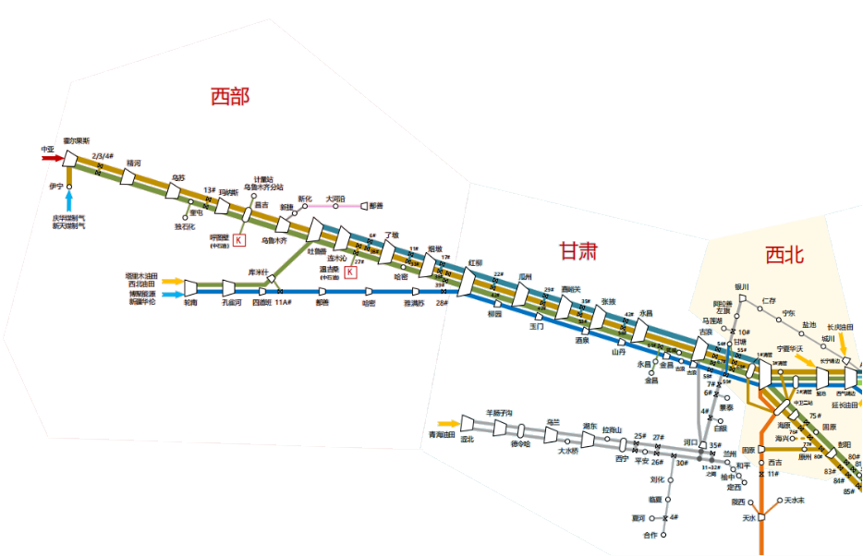
2 | 10:30:00 |  |  |  | 柳园站、玉门站 |  |  |  |  |  | 配合玉门站开展春检作业 |  |  |  |  | 玉门站停机，柳园站启机
3
4
5
 |  |  |  |  |  |  |  |  |  |  |  |  | 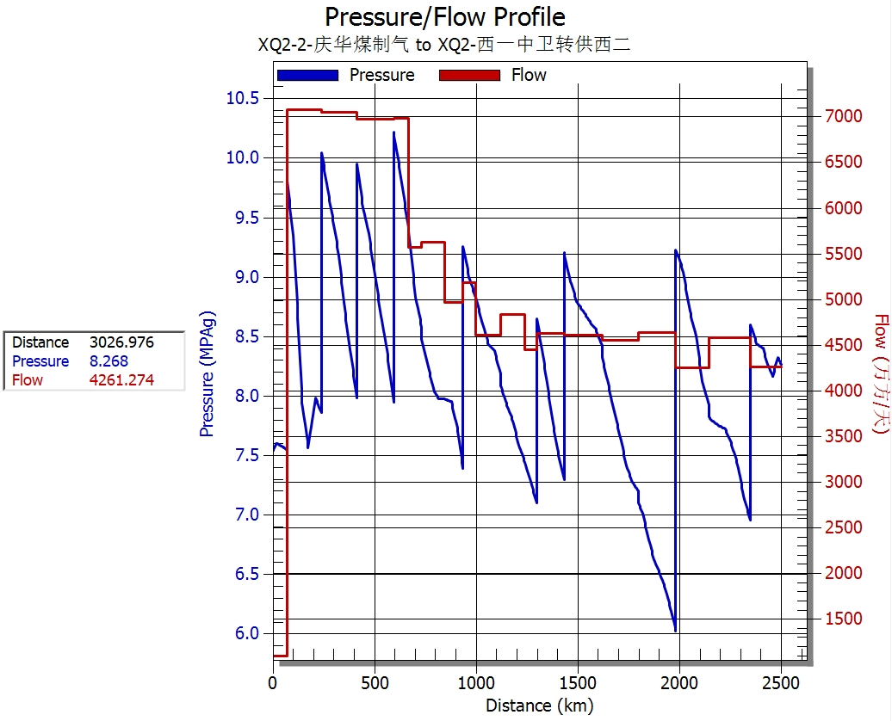

 |  |  |  |  | 轮吐3600

 |  |  |  |  |  |  | 红柳0

 |  |  |  |  |  |  |  |  |  | 甘塘400

 |  |  |  |  |  |  |  |  |  |  | ​

 |  |  |  |  |  |  |  |  |  |  | ​

